Foglio1
 | Mappa provvisoria di Disboard

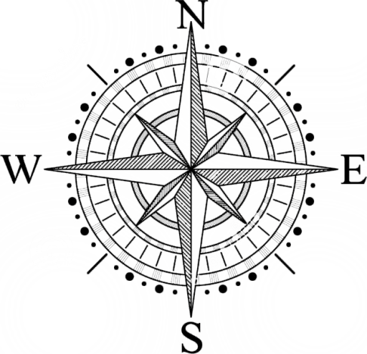
Stanza del re | Palazzo di Elchea
??? | Vie Di Elchea | Biblioteca Nazionale di Elchea
Federazione dell'Est | Piazza di Elchea
 | Locanda
 | Sentiero Montano |  | Le linee nere sono muri. Le linee tratteggiate sono porte da sbloccare in un qualche modo

